Nuotolis
Nuotolis nuo stovyklos
Laikas t, h | 0 | 1 | 2 | 3 | 4 | 5 | 6 | 7 | 8 | 9
Atstumas s, km | 0 | 1.5 | 3 | 4.5 | 4.5 | 4.5 | 4 | 3.5 | 4 | 0
 | tolo | tolo | tolo |  |  |  | artėjo | artėjo | tolo | artėjo
Ar tolo
Ar artėjo
Nuotolis nuo stovyklavietės, km

Varlės temperatūra
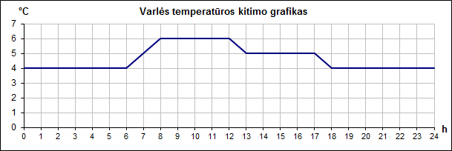
Varlės kūno temperatūra |  |  |  |  |  |  |  |  |  |  |  |  |  |  |  |  |  |  |  |  |  |  |  |  |  | Nubrėžkite varlės temperatūros kitimo grafiką, pažymėkite langelius, kur temperatūra kilo, krito, ar buvo pastovi
Laikas, h | 0 | 1 | 2 | 3 | 4 | 5 | 6 | 7 | 8 | 9 | 10 | 11 | 12 | 13 | 14 | 15 | 16 | 17 | 18 | 19 | 20 | 21 | 22 | 23 | 24
Temperatūra, °C | 4 | 4 | 4 | 4 | 4 | 4 | 4 | 5 | 6 | 6 | 6 | 6 | 6 | 5 | 5 | 5 | 5 | 5 | 4 | 4 | 4 | 4 | 4 | 4 | 4
Ar temperatūra krito?
Ar temperatūra kilo?
Ar temperatūra buvo pastovi?

